Boleto Siccob
 |  |  |  |  |  |  |  |  | 1 |  |  |  |  |  |  |  |  |  | 2 |  |  |  |  |  |  |  |  |  | 3 |  |  |  |  |  |  |  |  |  | 4
1 | 2 | 3 | 4 | 5 | 6 | 7 | 8 | 9 | 0 | 1 | 2 | 3 | 4 | 5 | 6 | 7 | 8 | 9 | 0 | 1 | 2 | 3 | 4 | 5 | 6 | 7 | 8 | 9 | 0 | 1 | 2 | 3 | 4 | 5 | 6 | 7 | 8 | 9 | 0 | 1 | 2 | 3 | 4 |  |  |  |  |  |  |  |  |  |  |  | Descrição | Origem
7 | 5 | 6 | 9 | 7 | 7 | 4 | 5 | 6 | 0 | 0 | 0 | 0 | 0 | 1 | 5 | 0 | 0 | 0 | 1 | 4 | 3 | 5 | 3 | 0 | 1 | 0 | 0 | 3 | 1 | 0 | 2 | 0 | 0 | 0 | 1 | 9 | 6 | 1 | 5 | 0 | 0 | 0 | 1 |  |  |  |  |  |  |  |  |  |  | X | Código do banco | banco.codigo
4 | 3 | 2 | 9 |  | 8 | 7 | 6 | 5 | 4 | 3 | 2 | 9 | 8 | 7 | 6 | 5 | 4 | 3 | 2 | 9 | 8 | 7 | 6 | 5 | 4 | 3 | 2 | 9 | 8 | 7 | 6 | 5 | 4 | 3 | 2 | 9 | 8 | 7 | 6 | 5 | 4 | 3 | 2 | 7 |  |  |  |  |  |  |  |  |  | X | Código de Moeda | Fixo = 9
28 | 15 | 12 | 81 |  | 56 | 28 | 30 | 30 | 0 | 0 | 0 | 0 | 0 | 7 | 30 | 0 | 0 | 0 | 2 | 36 | 24 | 35 | 18 | 0 | 4 | 0 | 0 | 27 | 8 | 0 | 12 | 0 | 0 | 0 | 2 | 81 | 48 | 7 | 30 | 0 | 0 | 0 | 2 | 653 |  |  |  |  |  |  |  |  |  | X | Digito verificador | Calculado
 |  |  |  |  |  |  |  |  |  |  |  |  |  |  |  |  |  |  |  |  |  |  |  |  |  |  |  |  |  |  |  |  |  |  |  |  |  |  |  |  |  |  |  |  |  |  |  |  |  |  |  |  |  | X | Fator de vencimento | calculado de boleto.vencimento
Linha difitável |  |  |  |  |  |  |  |  |  |  |  |  |  |  |  |  |  |  |  |  |  |  |  |  |  |  |  |  |  |  |  |  |  |  |  |  |  |  |  |  |  |  |  |  |  |  |  |  |  |  |  |  |  | X | Valor nominal do documento | boleto.vl_nominal | R$150,00 no exemplo
7 | 5 | 6 | 9 | 1 | . | 4 | 3 | 5 | 3 | 5 |  | 0 | 1 | 0 | 0 | 3 | . | 1 | 0 | 2 | 0 | 0 | 9 |  | 0 | 1 | 9 | 6 | 1 | . | 5 | 0 | 0 | 0 | 1 | 2 |  | 7 |  | 7 | 4 | 5 | 6 | 0 | 0 | 0 | 0 | 0 | 1 | 5 | 0 | 0 | 0 | X | Código da carteira | Fixo = 1
2 | 1 | 2 | 1 | 2 |  | 1 | 2 | 1 | 2 | 5 |  | 1 | 2 | 1 | 2 | 1 |  | 2 | 1 | 2 | 1 | 2 | 9 |  | 1 | 2 | 1 | 2 | 1 |  | 2 | 1 | 2 | 1 | 2 | 2 |  |  |  |  |  |  |  |  |  |  |  |  |  |  |  |  |  | X | Código da cooperativa | Fixo = Código a ser definido pelo sicobb
14 | 5 | 12 | 9 | 2 |  | 4 | 6 | 5 | 6 |  |  | 0 | 2 | 0 | 0 | 3 |  | 2 | 0 | 4 | 0 | 0 |  |  | 0 | 2 | 9 | 12 | 1 |  | 10 | 0 | 0 | 0 | 2 |  |  |  |  |  |  |  |  |  |  |  |  |  |  |  |  |  |  | X | Modalidade | Fixo provavelmente 01 mesmo
5 | 5 | 3 | 9 | 2 |  | 4 | 6 | 5 | 6 | 45 |  | 0 | 2 | 0 | 0 | 3 |  | 2 | 0 | 4 | 0 | 0 | 11 |  | 0 | 2 | 9 | 3 | 1 |  | 1 | 0 | 0 | 0 | 2 | 18 |  |  |  |  |  |  |  |  |  |  |  |  |  |  |  |  |  | X | Código do Cliente | Código a ser fornecido pela Sicobb (Fixo)
 |  |  |  |  |  |  |  |  |  |  |  |  |  |  |  |  |  |  |  |  |  |  |  |  |  |  |  |  |  |  |  |  |  |  |  |  |  |  |  |  |  |  |  |  |  |  |  |  |  |  |  |  |  | X | Número do Título | boleto.nossonumero
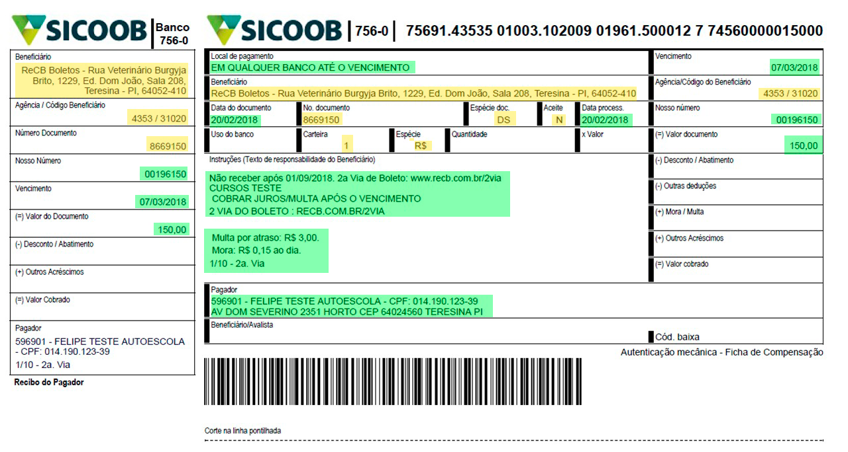
 |  |  |  |  |  |  |  |  |  |  |  |  |  |  |  |  |  |  |  |  |  |  |  |  |  |  |  |  |  |  |  |  |  |  |  |  |  |  |  |  |  |  |  |  |  |  |  |  |  |  |  |  |  | X | Parcela | boleto.nr_parcela

 |  |  |  |  |  |  |  |  |  |  |  |  |  |  |  |  |  |  |  |  |  |  |  |  |  |  |  |  |  |  |  |  |  |  |  |  |  |  |  |  |  |  |  |  |  |  |  |  |  |  |  |  |  |  | Valor Nominal | 150.00
 |  |  |  |  |  |  |  |  |  |  |  |  |  |  |  |  |  |  |  |  |  |  |  |  |  |  |  |  |  |  |  |  |  |  |  |  |  |  |  |  |  |  |  |  |  |  |  |  |  |  |  |  |  |  | Valor representado | 0000015000
 |  |  |  |  |  |  |  |  |  |  |  |  |  |  |  |  |  |  |  |  |  |  |  |  |  |  |  |  |  |  |  |  |  |  |  |  |  |  |  |  |  |  |  |  |  |  |  |  |  |  |  |  |  |  | Data de vencimento | 2018-03-07 | 2000-07-03
 |  |  |  |  |  |  |  |  |  |  |  |  |  |  |  |  |  |  |  |  |  |  |  |  |  |  |  |  |  |  |  |  |  |  |  |  |  |  |  |  |  |  |  |  |  |  |  |  |  |  |  |  |  |  | Fator de vencimento | 7456

Boleto próprio
Código de Barras |  |  |  |  |  |  |  |  | 1 |  |  |  |  |  |  |  |  |  | 2 |  |  |  |  |  |  |  |  |  | 3 |  |  |  |  |  |  |  |  |  | 4
1 | 2 | 3 | 4 | 5 | 6 | 7 | 8 | 9 | 0 | 1 | 2 | 3 | 4 | 5 | 6 | 7 | 8 | 9 | 0 | 1 | 2 | 3 | 4 | 5 | 6 | 7 | 8 | 9 | 0 | 1 | 2 | 3 | 4 | 5 | 6 | 7 | 8 | 9 | 0 | 1 | 2 | 3 | 4 |  |  |  |  |  |  |  |  |  |  |  |  | Descrição | Origem
8 | 6 | 7 | 7 | 0 | 0 | 0 | 0 | 0 | 0 | 6 | 2 | 0 | 0 | 0 | 0 | 9 | 0 | 6 | 0 | 3 | 5 | 8 | 2 | 0 | 1 | 8 | 0 | 2 | 1 | 5 | 0 | 0 | 1 | 1 | 5 | 0 | 0 | 0 | 0 | 5 | 1 | 5 | 9 |  |  |  |  |  |  |  |  |  |  |  | X | Fixo | 867
2 | 1 | 2 |  | 1 | 2 | 1 | 2 | 1 | 2 | 1 | 2 | 1 | 2 | 1 | 2 | 1 | 2 | 1 | 2 | 1 | 2 | 1 | 2 | 1 | 2 | 1 | 2 | 1 | 2 | 1 | 2 | 1 | 2 | 1 | 2 | 1 | 2 | 1 | 2 | 1 | 2 | 1 | 2 |  |  |  |  |  |  |  |  |  |  |  | X | Digito verificador | Calculado
16 | 6 | 14 |  | 0 | 0 | 0 | 0 | 0 | 0 | 6 | 4 | 0 | 0 | 0 | 0 | 9 | 0 | 6 | 0 | 3 | 10 | 8 | 4 | 0 | 2 | 8 | 0 | 2 | 2 | 5 | 0 | 0 | 2 | 1 | 10 | 0 | 0 | 0 | 0 | 5 | 2 | 5 | 18 | 148 |  |  |  |  |  |  |  |  |  |  | X | Valor nominal do documento | boleto.vl_nominal | R$150,00 no exemplo
7 | 6 | 5 | 0 | 0 | 0 | 0 | 0 | 0 | 0 | 6 | 4 | 0 | 0 | 0 | 0 | 9 | 0 | 6 | 0 | 3 | 1 | 8 | 4 | 0 | 2 | 8 | 0 | 2 | 2 | 5 | 0 | 0 | 2 | 1 | 1 | 0 | 0 | 0 | 0 | 5 | 2 | 5 | 9 | 103 |  |  |  |  |  |  |  |  |  |  | X | CNPJ
 |  |  |  |  |  |  |  |  |  |  |  |  |  |  |  |  |  |  |  |  |  |  |  |  |  |  |  |  |  |  |  |  |  |  |  |  |  |  |  |  |  |  |  |  |  |  |  |  |  |  |  |  |  |  | X | Data de vencimento | boleto.vencimento | AAAAMMDD
Linha digitável |  |  |  |  |  |  |  |  |  |  |  |  |  |  |  |  |  |  |  |  |  |  |  |  |  |  |  |  |  |  |  |  |  |  |  |  |  |  |  |  |  |  |  |  |  |  |  |  |  |  |  |  |  |  | X | Número do Título | nosso número
8 | 6 | 7 | 7 | 0 | 0 | 0 | 0 | 0 | 0 | 6 | - | 2 |  | 2 | 0 | 0 | 0 | 0 | 9 | 0 | 6 | 0 | 3 | 5 | - | 7 |  | 8 | 2 | 0 | 1 | 8 | 0 | 2 | 1 | 5 | 0 | 0 | - | 7 |  | 1 | 1 | 5 | 0 | 0 | 0 | 0 | 5 | 1 | 5 | 9 | - | 5 | X | Parcela
2 | 1 | 2 | 1 | 2 | 1 | 2 | 1 | 2 | 1 | 2 |  |  |  | 2 | 1 | 2 | 1 | 2 | 1 | 2 | 1 | 2 | 1 | 2 |  |  |  | 2 | 1 | 2 | 1 | 2 | 1 | 2 | 1 | 2 | 1 | 2 |  |  |  | 2 | 1 | 2 | 1 | 2 | 1 | 2 | 1 | 2 | 1 | 2
16 | 6 | 14 | 7 | 0 | 0 | 0 | 0 | 0 | 0 | 12 |  |  |  | 4 | 0 | 0 | 0 | 0 | 9 | 0 | 6 | 0 | 3 | 10 |  |  |  | 16 | 2 | 0 | 1 | 16 | 0 | 4 | 1 | 10 | 0 | 0 |  |  |  | 2 | 1 | 10 | 0 | 0 | 0 | 0 | 5 | 2 | 5 | 18
7 | 6 | 5 | 7 | 0 | 0 | 0 | 0 | 0 | 0 | 3 | 28 |  |  | 4 | 0 | 0 | 0 | 0 | 9 | 0 | 6 | 0 | 3 | 1 | 23 |  |  | 7 | 2 | 0 | 1 | 7 | 0 | 4 | 1 | 1 | 0 | 0 | 23 |  |  | 2 | 1 | 1 | 0 | 0 | 0 | 0 | 5 | 2 | 5 | 9 | 25
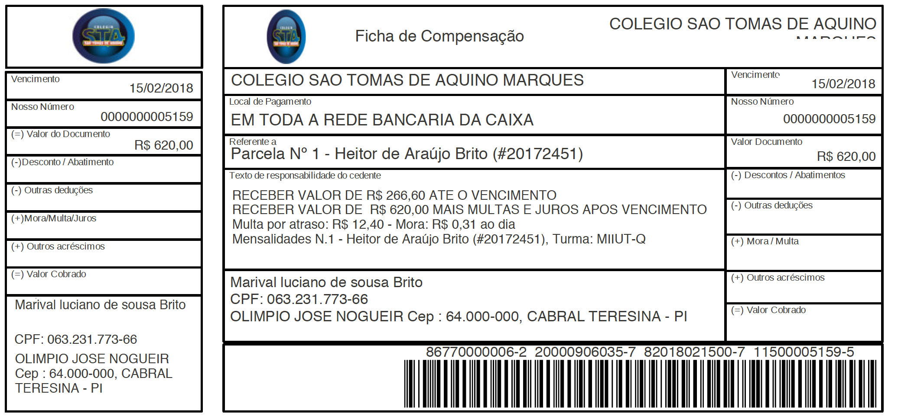

 |  |  |  |  |  |  |  |  |  |  |  |  |  |  |  |  |  |  |  |  |  |  |  |  |  |  |  |  |  |  |  |  |  |  |  |  |  |  |  |  |  |  |  |  |  |  |  |  |  |  |  |  |  |  |  | Valor Nominal | 150.00
 |  |  |  |  |  |  |  |  |  |  |  |  |  |  |  |  |  |  |  |  |  |  |  |  |  |  |  |  |  |  |  |  |  |  |  |  |  |  |  |  |  |  |  |  |  |  |  |  |  |  |  |  |  |  |  | Valor representado | 0000015000
 |  |  |  |  |  |  |  |  |  |  |  |  |  |  |  |  |  |  |  |  |  |  |  |  |  |  |  |  |  |  |  |  |  |  |  |  |  |  |  |  |  |  |  |  |  |  |  |  |  |  |  |  |  |  |  | Data de vencimento | 2018-03-07
 |  |  |  |  |  |  |  |  |  |  |  |  |  |  |  |  |  |  |  |  |  |  |  |  |  |  |  |  |  |  |  |  |  |  |  |  |  |  |  |  |  |  |  |  |  |  |  |  |  |  |  |  |  |  |  | Fator de vencimento | 7456 | 2000-07-03

